List API
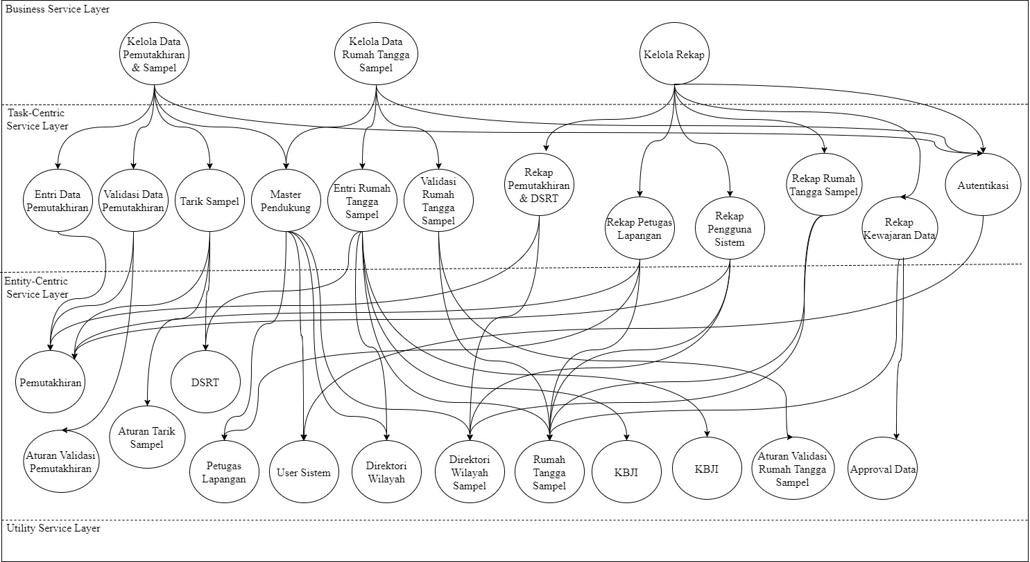
 | Daftar Web Service

Layer | Nama | id_service | method | keterangan
Task | Autentikasi | autentikasi | login
 |  |  | logout
 | Entri Data Pemutakhiran | entrip | save_p | menyimpan data pemutakhiran
 | Validasi Data Pemutakhiran | valp | get_hasilvalidasip | mendapatkan entrian pemutakhiran yg sudah divalidasi beserta status entriannya
 |  |  | set_validasip | memberikan status entrian pemutakhiran yg sudah divalidasi (bisa error, clean, atau belum entri)
 | Tarik Sampel | gensampel | run_gensampel | memproses generate sampel
 |  |  | get_gensampel | mendapatkan data hasil generate sampel
 | Master Pendukung | masterpendukung | get_masterpendukung | mendapatkan keseluruhan data master pendukung
 | Entri Rumah Tangga Sampel | entriruta | save_ruta | menyimpan data ruta hasil entri
 | Validasi Rumah Tangga Sampel | valruta | get_hasilvalidasiruta | mendapatkan entrian ruta yg sudah divalidasi beserta status entriannya
 |  |  | set_validasiruta | memberikan status entrian ruta yg sudah divalidasi (bisa error, clean, atau belum entri)
 | Rekap Pemutakhiran & DSRT | rekapp | get_rekapp | mendapatkan report progres entri pemutakhiran
 | Rekap Petugas Lapangan | rekappetugas | get_rekappetugas | mendapatkan report jumlah dokumen yang didata per petugas
 | Rekap User Sistem | rekapuser | get_rekapp | mendapatkan report jumlah dokumen yang dientri per user
 | Rekap Rumah Tangga Sampel | rekapruta | get_rekapp | mendapatkan report progres entri pemutakhiran
 | Rekap Kewajaran Data | rekapkewajaran | get_rekapp | mendapatkan report tabel indikator utama untuk pengecekan kewajaran
Entity | Pemutakhiran | pemutakhiran | add_pemutakhiran
 |  |  | update_pemutakhiran
 |  |  | delete_pemutakhiran
 |  |  | get_pemutakhiran
 | Aturan Validasi Pemutakhiran | rulevalp | add_rulevalp
 |  |  | update_rulevalp
 |  |  | delete_rulevalp
 |  |  | get_rulevalp
 | DSRT | dsrt | add_dsrt
 |  |  | update_dsrt
 |  |  | delete_dsrt
 |  |  | get_dsrt
 | Aturan Tarik Sampel | rulevalgensampel | add_rulegensampel
 |  |  | update_rulegensampel
 |  |  | delete_rulegensampel
 |  |  | get_rulegensampel
 | Petugas Lapangan | petugas | add_rulepetugas
 |  |  | update_rulepetugas
 |  |  | delete_rulepetugas
 |  |  | get_rulepetugas
 | User Sistem | user | add_user
 |  |  | update_user
 |  |  | delete_user
 |  |  | get_user
 | Direktori Wilayah | dirwilayah | add_wilayah
 |  |  | update_wilayah
 |  |  | delete_wilayah
 |  |  | get_wilayah
 |  |  | add_provinsi
 |  |  | update_provinsi
 |  |  | delete_provinsi
 |  |  | get_provinsi
 |  |  | add_kab
 |  |  | update_kab
 |  |  | delete_kab
 |  |  | get_kab
 |  |  | add_kec
 |  |  | update_kec
 |  |  | delete_kec
 |  |  | get_kec
 |  |  | add_desa
 |  |  | update_desa
 |  |  | delete_desa
 |  |  | get_desa
 | Direktori Wilayah Sampel | nks | add_nks
 |  |  | update_nks
 |  |  | delete_nks
 |  |  | get_nks
 | Rumah Tangga Sampel | ruta | add_ruta
 |  |  | update_ruta
 |  |  | delete_ruta
 |  |  | get_ruta
 | KBLI | kbli | add_kbli
 |  |  | update_kbli
 |  |  | delete_kbli
 |  |  | get_kbli
 | KBJI | kbji | add_kbji
 |  |  | update_kbji
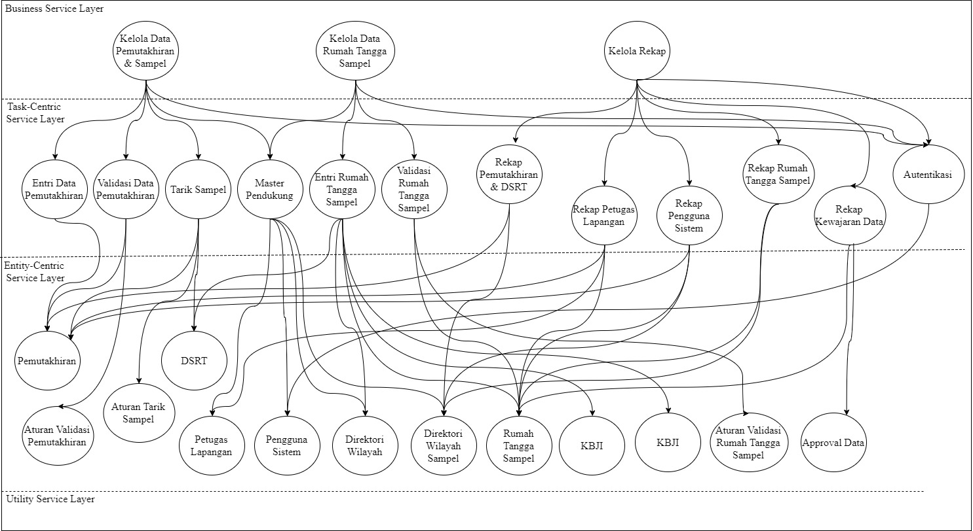
 |  |  | delete_kbji
 |  |  | get_kbji
 | Aturan Validasi Rumah Tangga Sampel | rulevalruta | add_rulevalruta
 |  |  | update_rulevalruta
 |  |  | delete_rulevalruta
 |  |  | get_rulevalruta
 | Approval Data | approval | add_approval
 |  |  | update_approval
 |  |  | delete_approval
 |  |  | get_approval

